상품제안서
액센 정품 100곡 수록 효도라디오 슈퍼7000-1 | 상품코드: F19946

 |  |  |  |  |  |  | 02-412-0044 | www.easy1.co.kr
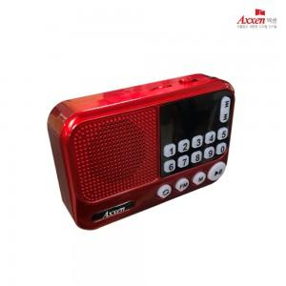

【상세/제작정보】

【인쇄/포장옵션】 | 레이저, 에폭시 / 시판박스

【공급단가】 | 수량 | 100~ | 300~ | 500~ | 1,000~ | 3,000~
*VAT별도 | 단가 | 15,580원 | 15,000원 | 14,430원 | 13,850원 | 13,500원

【상품 URL】 | https://dev.easy1.co.kr:443/src/goods_detail.php?gdno=19946

